ENERO
COTIZACIÓN PROPUESTA_UNIVERSIDAD DE LIMA_16.04.26
Nº | Cód. Artíc. | Art. | Foto | Cant. | Costo Uni. NO. IGV(S/.) | Tiempo Entrega | Detalle | Costo TOTAL NO. IGV (S/.) |  | proveedor | Cod. Prod. Prov. | Obseraciones | costo $ | COSTO S/. | % | Resultado | Margen | Total | Cantidad | Costo MUESTRA Unidad | Movilidad | Total Producto | Tipo de Impresión | Costo impresión | Cant Color | Cant Lados | Cantidad por Millar | Costo Impresión | Empaq | Seguro CRT | Total | Costo S/. Sin IGV | I.G.V | TOTAL | Total Factura | impuesto 18% | impuesto 2% | Gastos Administracion 5% | Utilidad bruta | Utilidad | % Bruto | % utilidad
1 | BOLSA NOTEX PEQUEÑA |  | 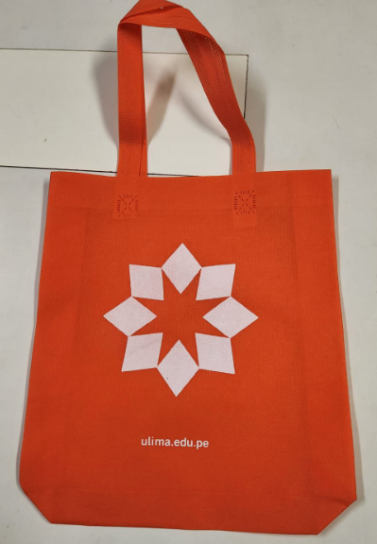 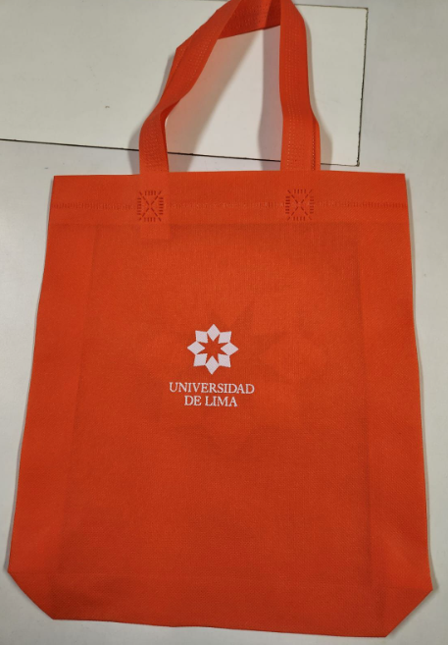 | 5,000 | S/. 2.15 | 27 a 30 Días útiles | BOLSA NOTEX PEQUEÑA Notex de 80 grs Medidas: 30 de alto x 29 de ancho Asa 48 cm, fuelle de 6 cm Fuelle y cuerpo termosellado. Color: Naranja. Presentación: Caja grupal, no bolsa individual *Incluye 2 logos a 1 color, en ambos lados. *Diseño o arte facilitado por el cliente. | S/. 10,750.00 | 2.1. | DANTE TEXTIL | Bolsa chica notex Precio 1.50 Precio + igv |  |  | S/. 1.50 | 30 | S/. 0.45 | S/. 2,250.00 | S/. 1.95 | 5,000 | S/. 75.00 | S/. 350.00 | S/. 10,175.00 |  | S/ - | 1 | 1 | 1 | S/. 0.00 | S/. 68.25 | S/. 153.65 | S/. 10,396.90 | S/. 2.08 | S/. 0.37 | S/. 2.45
2 | BOLSA NOTEX GRANDE |  |  | 10,000 | S/. 2.59 |  | BOLSA NOTEX GRANDE Notex de 80 grs Medidas: 38 de alto x 32 de ancho Asa 60 cm, fuelle de 6 cm Fuelle y cuerpo termosellado. Color: Naranja. Presentación: Caja grupal, no bolsa individual *Incluye 2 logos a 1 color, en ambos lados. *Diseño o arte facilitado por el cliente. | S/. 25,900.00 | 2.65 | DANTE TEXTIL | Precio por millar Bolsa grande notex Precio 1.90 |  |  | S/. 1.90 | 30 | S/. 0.57 | S/. 5,700.00 | S/. 2.47 | 10,000 | S/. 95.00 | S/. 350.00 | S/. 25,145.00 |  | S/ - | 1 | 1 | 1 | S/. 0.00 | S/. 259.35 | S/. 381.07 | S/. 25,785.42 | S/. 2.58 | S/. 0.46 | S/. 3.04
 |  |  |  |  |  |  | SUBTOTAL SIN IGV | S/. 36,650.00 | 22% |  |  |  |  |  |  |  | S/. 7,950.00 |  |  |  | S/. 700.00 |  |  |  |  |  |  |  | S/. 327.60 | S/. 534.71

JUNIO
COTIZACIÓN PROPUESTA_UNIVERSIDAD DE LIMA_03.06.26
Nº | Cód. Artíc. | Art. | Foto | Cant. | Costo Uni. NO. IGV(S/.) | Tiempo Entrega | Detalle | Costo TOTAL NO. IGV (S/.) |  | proveedor | Cod. Prod. Prov. | Obseraciones | costo $ | COSTO S/. | % | Resultado | Margen | Total | Cantidad | Costo MUESTRA Unidad | Movilidad | Total Producto | Tipo de Impresión | Costo impresión | Cant Color | Cant Lados | Cantidad por Millar | Costo Impresión | Empaq | Seguro CRT | Total | Costo S/. Sin IGV | I.G.V | TOTAL | Total Factura | impuesto 18% | impuesto 2% | Gastos Administracion 5% | Utilidad bruta | Utilidad | % Bruto | % utilidad
1 | COIF-FB-1300 | RESALTADOR ESTRELLA | Imagen Referencial | 10,000 | S/. 3.19 | 9 a 11 Días útiles | RESALTADOR ESTRELLA Descripción: Resaltador en forma de estrella con 5 puntas. Colores Anaranjado, Verde, Amarillo, Turqueza y Rosado. Medida: Alt: 10 cm Ancho: 10 cm Color: Blanco Presentación: Caja grupal *Incluye 1 logo a 2 colores por 1 lado *Diseño o arte facilitado por el cliente. | S/. 31,900.00 | 22% | IMPORTACIONES FACUNDO | FB-1300 | Precio S/.2.80 Incluido IGV Precio especial S//2.55 |  | S/. 2.16 | 32 | S/. 0.69 | S/. 6,915.25 | S/. 2.85 | 10,000 | S/. 108.05 | S/. 240.00 | S/. 28,873.47 | IMPRESIÓN WILFREDO | S/ 245.00 | 1 | 1 | 10 | S/. 2,450.00 | S/. 154.00 | S/. 472.16 | S/. 31,949.64 | S/. 3.19 | S/. 0.58 | S/. 3.77

COTIZACIÓN PROPUESTA_UNIVERSIDAD DE LIMA_01.06.26
Nº | Cód. Artíc. | Art. | Foto | Cant. | Costo Uni. NO. IGV(S/.) | Tiempo Entrega | Detalle | Costo TOTAL NO. IGV (S/.) |  | proveedor | Cod. Prod. Prov. | Obseraciones | costo $ | COSTO S/. | % | Resultado | Margen | Total | Cantidad | Costo MUESTRA Unidad | Movilidad | Total Producto | Tipo de Impresión | Costo impresión | Cant Color | Cant Lados | Cantidad por Millar | Costo Impresión | Empaq | Seguro CRT | Total | Costo S/. Sin IGV | I.G.V | TOTAL | Total Factura | impuesto 18% | impuesto 2% | Gastos Administracion 5% | Utilidad bruta | Utilidad | % Bruto | % utilidad
1 | COIF-FB-1300 | RESALTADOR ESTRELLA |   Imagen Referencial | 10,000 | S/. 3.75 | 9 a 11 Días útiles | RESALTADOR ESTRELLA Descripción: Resaltador en forma de estrella con 5 puntas. Colores Anaranjado, Verde, Amarillo, Turqueza y Rosado. Medida: Alt: 10 cm Ancho: 10 cm Modelo estandar y Ecologico (2mil) Presentación: Bolsita individual *Incluye 1 logo a 1 color por 1 lado *Diseño o arte facilitado por el cliente. | S/. 37,500.00 | 22% | IMPORTACIONES FACUNDO | FB-1300 | Precio S/.2.80 Incluido IGV Precio S/.3.50 INCL IGV |  | S/. 2.54 | 33 | S/. 0.84 | S/. 8,398.22 | S/. 3.38 | 10,000 | S/. 101.80 | S/. 240.00 | S/. 34,189.17 | IMPRESIÓN WILFREDO | S/ 245.00 | 1 | 1 | 10 | S/. 2,450.00 | S/. 194.00 | S/. 552.50 | S/. 37,385.67 | S/. 3.74 | S/. 0.67 | S/. 4.41

